Ark1
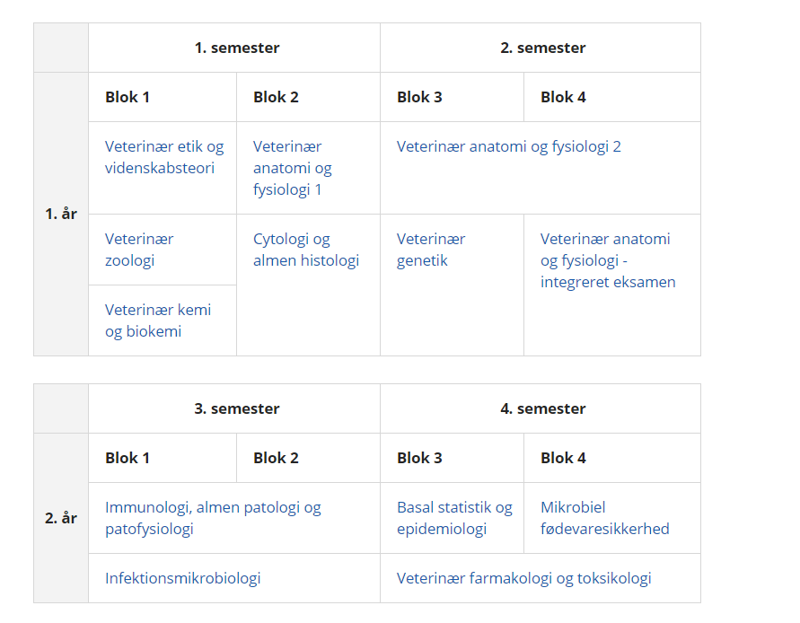
Praksisophold i kvægpraksis for dyrlægestuderende
De færreste dyrlægestuderende anno 2019+ er opvokset med køer og mælkeproduktion. Derfor kan lærerige praktikophold i kvægpraksis være guld værd - for både de studerende og kvægpraksis.
KU SUND og kvæg-underviserne har sammen med DDD, sektion kvæg, udarbejdet denne beskrivelse af de studerendes færdigheder, som måske kan hjælpe med at gøre praktisk-opholdene ekstra relevante og lærerige i forhold til de studerendes færdigheder.

Forventningsafstemning:
De studerende vil gerne prøve så meget som muligt.
Sørg derfor for at have ekstra udstyr med i bilen (eks. kedeldragter/kitler, fødekitler mv.).
Vær gerne behjælpelige med forskellige praktiske forhold; transport, overnatning (eks. på klinik),
Arranger eventuelt dags-ophold på bedrifter, såfremt den studerende er interesseret i at lære mere om 'praktisk landmandskab'.

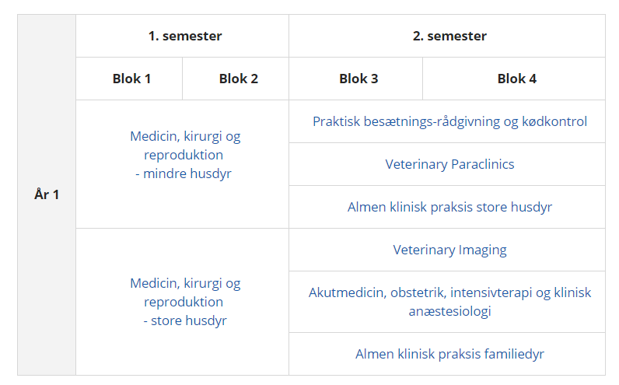
Årgang | Kurser/færdigheder | Praktik ophold |  | Godt at øve sig på - i relation til igangværende kurser
1 | Etik |  | Alle årgange | At se forskellige produktionsformer
 | Anatomi/fysiologi |  |  | At palpere og observere anatomiske emner
 |  |  |  | At se og høre om væsentlige fysiologiske processer; kælvning, mælkeproduktion, reproduktion
2 | Patologi/Immunologi |  |  | Obduktion af kalve/køer
 | Infektionsmikrobiologi |  |  | Være med i praksislab/mælkeprøver i lab; udsæd + aflæsning
 | Farmakologi |  |  | Lære handelsnavne/Beregne doser
3 | Spec pat |  |  | Obduktion
 | Basal klinisk teori/intro-besætningsundhed (svin) |  | Alle årgange | Håndtering af kvæg; drivning, opbinding/Undersøge rakse dyr/udtage mælkeprøver+blodprøver
 | Ernæring/avl/retsmedicin |  |  | Se på foderemner i foderlader
 |  |  |  | Læse lovgivning om rådgivningsaftaler/ salmonella
4&5 | Medicin/Kirurgi/ Reproduktion - teori |  |  | Mælkeprøver i lab; udsæd + aflæsning
 | Klinisk Undersøgelses Metodik |  |  | DMS - læse kvartalsrapporter
 | Kirurgisk teknik |  |  | Blodprøver - tolkning af blodprøve svar
 | Praktisk besætningsundersøgelse inkl. data |  |  | Problemorienteret og fuld klinisk undersøgelse; inkl. rektal/repro-undersøgelse, mælkeundersøgelse, fæcesundersøgelse (incl. Lab.), urinundersøgelse (incl. Lab)
 | Klinik store dyr | 4 dage - tvungen |  | Kliniske registreringer; NYK, GOLD, KALV
 | Akut medicin |  |  | Repro-us (dr+/dr-)
 | Paraklinik |  |  | Grime påsætning + at fangge køer i fanggitter
 | Differentiering | op til 3 uger - frivilligt |  | Malke ud og udtage mælkeprøver
 | Speciale |  | Alle årgange | IMM applikation
 |  |  | Alle årgange | IV - SC - IM injektion
 |  |  |  | PO behandling - vomsonde - køer og kalve
 |  |  |  | Dosisberegninger
 |  |  |  | Obduktion/prøveudtagning
 |  |  |  | Akut udkald - inkl. nat, hvis det er muligt.
 |  |  |  | YB behandling
 |  |  |  | EB - fjernelse + behandling
 |  |  |  | Afhorning; bedøve, lokal analgesi + afskære/brænde
 |  |  |  | Se/deltage i klovbeskæring/malkning/fodring/syge kalve - ala en dag i landmandspraktik
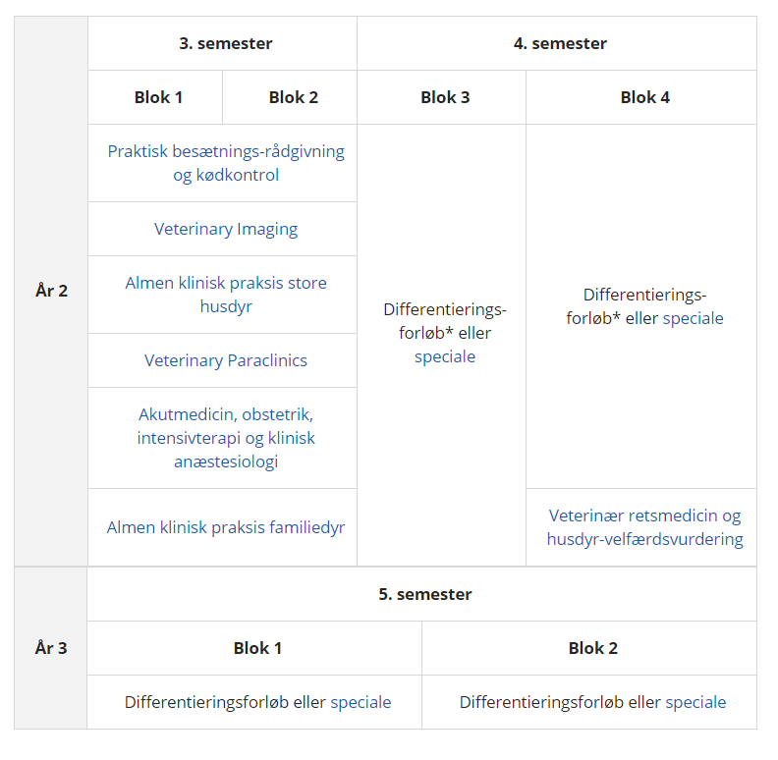
 |  |  |  | Læse rapporter
 |  |  |  | Kigge i DMS eller andre systemer + se taksering
 |  |  |  | Løbe-operationer - observere/deltage
 |  |  |  | Udfyldelse af tilbageholdelsesseddel/journal
 |  |  |  | Se eventuelle praksis behandlingsvejledninger
 |  |  | Alle årgange | Håndtering af kvæg; drivning, opbinding,
 |  | Ofte i 'mellemuger'

